Sheet1
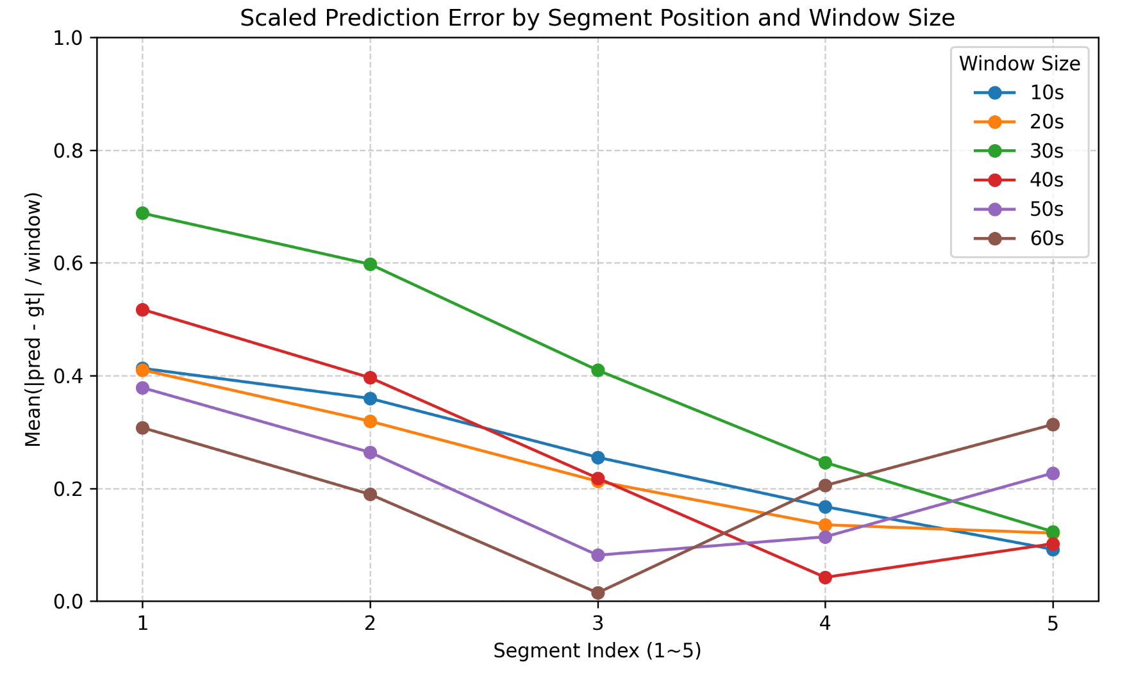
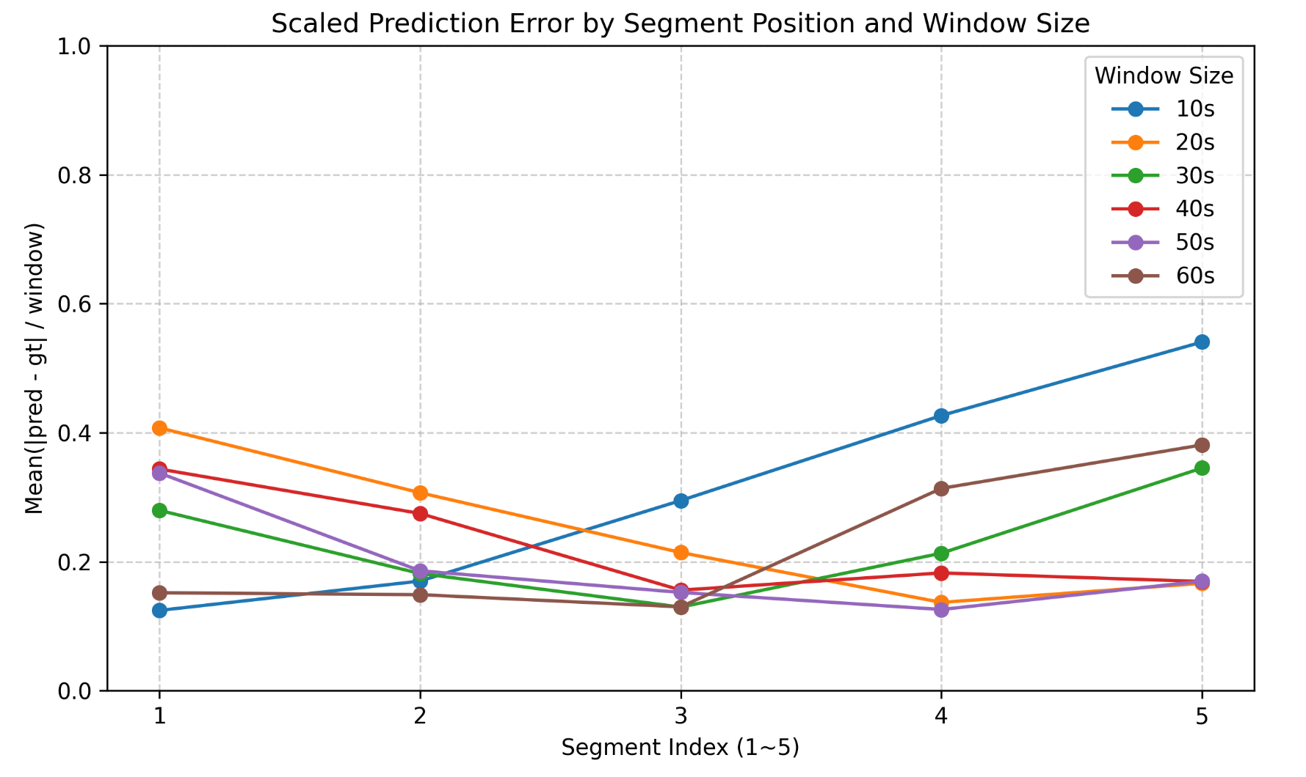
任务3：音频事件位于音频中的不同位置，对音频大模型识别的影响

描述： | 不同长度的音频窗口统一均分为5段
 | 每一个测试数据，对大模型提问3次，进行平均

模型 | Voxtral-Mini-3B-2507
音频窗口长度（秒） | 10 |  |  |  |  | 20 |  |  |  |  | 30 |  |  |  |  | 40 |  |  |  |  | 50 |  |  |  |  | 60
数据条数/有效数据条数 | 525/525 |  |  |  |  | 345/345 |  |  |  |  | 225/225 |  |  |  |  | 185/185 |  |  |  |  | 145/145 |  |  |  |  | 105/105
有效条目涵盖 的音频类别（个） | 8 |  |  |  |  | 6 |  |  |  |  | 8 |  |  |  |  | 8 |  |  |  |  | 8 |  |  |  |  | 8
数据条数最多的前三类 | 笑声、男人说话、clap |  |  |  |  | 笑声、脚步声、男人说话 |  |  |  |  | 笑声、clap、脚步声 |  |  |  |  | 笑声、clap、男人说话 |  |  |  |  | 笑声、clap、telephone |  |  |  |  | 笑声、clap、脚步声
音频中的位置（头-尾） | 段1 | 段2 | 段3 | 段4 | 段5 | 段1 | 段2 | 段3 | 段4 | 段5 | 段1 | 段2 | 段3 | 段4 | 段5 | 段1 | 段2 | 段3 | 段4 | 段5 | 段1 | 段2 | 段3 | 段4 | 段5 | 段1 | 段2 | 段3 | 段4 | 段5
平均绝对值偏差 | 1.244 | 1.699 | 2.948 | 4.266 | 5.405 | 8.149 | 6.136 | 4.283 | 2.736 | 3.32 | 8.384 | 5.447 | 3.887 | 6.393 | 10.353 | 13.743 | 10.986 | 6.232 | 7.3 | 6.77 | 16.869 | 9.29 | 7.614 | 6.29 | 8.49 | 9.105 | 8.929 | 7.795 | 18.814 | 22.857
平均绝对值 偏差/窗口长度 | 0.124 | 0.17 | 0.295 | 0.427 | 0.54 | 0.407 | 0.307 | 0.214 | 0.137 | 0.166 | 0.279 | 0.182 | 0.13 | 0.213 | 0.345 | 0.344 | 0.275 | 0.156 | 0.183 | 0.169 | 0.337 | 0.186 | 0.152 | 0.126 | 0.17 | 0.152 | 0.149 | 0.13 | 0.314 | 0.381

模型 | Qwen2-Audio-7B-Instruct
音频窗口长度（秒） | 10 |  |  |  |  | 20 |  |  |  |  | 30 |  |  |  |  | 40 |  |  |  |  | 50 |  |  |  |  | 60
数据条数/有效数据条数 | 525/435 |  |  |  |  | 345/327 |  |  |  |  | 225/202 |  |  |  |  | 185/174 |  |  |  |  | 145/135 |  |  |  |  | 105/89
有效条目涵盖 的音频类别（个） | 8 |  |  |  |  | 6 |  |  |  |  | 8 |  |  |  |  | 8 |  |  |  |  | 8 |  |  |  |  | 7
数据条数最多的前三类 | 笑声、男人说话、女人说话 |  |  |  |  | 笑声、男人说话、脚步声 |  |  |  |  | 笑声、clap、男人说话 |  |  |  |  | 笑声、clap、男人说话 |  |  |  |  | 笑声、clap、telephone |  |  |  |  | 笑声、clap、Water tap/faucet
音频中的位置（头-尾） | 段1 | 段2 | 段3 | 段4 | 段5 | 段1 | 段2 | 段3 | 段4 | 段5 | 段1 | 段2 | 段3 | 段4 | 段5 | 段1 | 段2 | 段3 | 段4 | 段5 | 段1 | 段2 | 段3 | 段4 | 段5 | 段1 | 段2 | 段3 | 段4 | 段5
平均绝对值偏差 | 4.129 | 3.595 | 2.551 | 1.675 | 0.919 | 8.202 | 6.383 | 4.253 | 2.708 | 2.414 | 20.641 | 17.925 | 12.285 | 7.376 | 3.697 | 20.694 | 15.851 | 8.726 | 1.686 | 4.076 | 18.927 | 13.193 | 4.075 | 5.704 | 11.354 | 18.456 | 11.363 | 0.881 | 12.306 | 18.8
平均绝对值 偏差/窗口长度 | 0.413 | 0.36 | 0.255 | 0.168 | 0.092 | 0.41 | 0.319 | 0.213 | 0.135 | 0.121 | 0.688 | 0.597 | 0.41 | 0.246 | 0.123 | 0.517 | 0.396 | 0.218 | 0.042 | 0.102 | 0.379 | 0.264 | 0.082 | 0.114 | 0.227 | 0.308 | 0.189 | 0.015 | 0.205 | 0.313

 | Qwen2-Audio-7B-Instruct |  |  |  |  |  |  |  |  |  |  | Voxtral-Mini-3B-2507

